(別紙1)任意継続の加入について
 | 「任意継続の加入について」 |  | (別紙１)

任意継続の資格取得の流れ
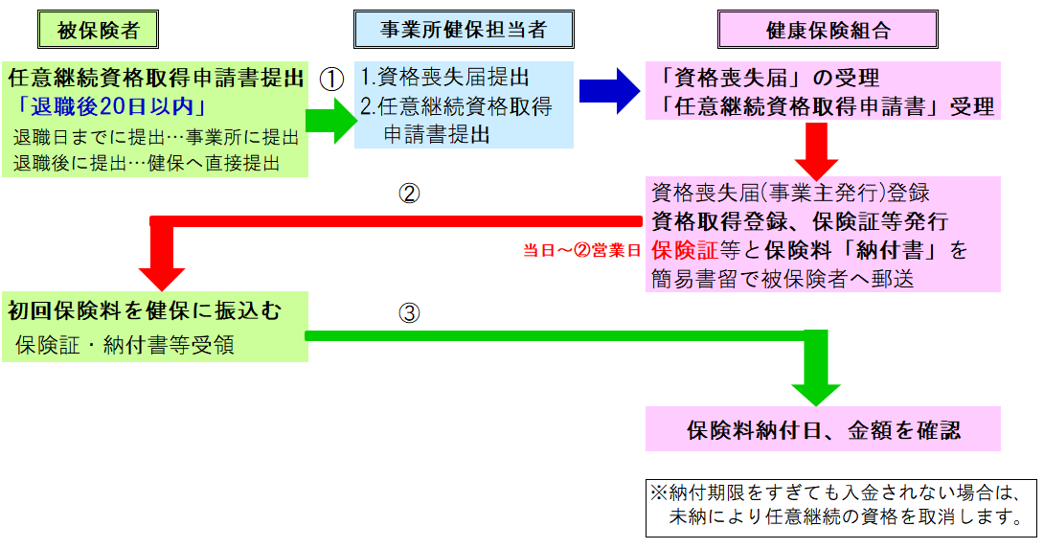

任意継続に加入する時の注意事項
1 | 「退職時の保険証」について
 | 退職すると、現在使用している保険証は退職日の翌日から使用できなくなります。
 | 在職時にお使いの保険証は退職の際事業所へお返しください。

2 | 「保険証交付前の受診」について
 | 医療機関の窓口に｢任意継続資格取得手続き中であり､交付され次第提出する｡｣
 | 旨申し出てください。
 | 医療機関によっては健康保険扱いで対応していただけることがあります。
 | 健康保険扱いが認められない場合は､一旦自費で支払い､後日当組合へレセプト（写し）
 | 又診療報酬明細書と領収証（原本）を添付して｢療養費支給申請書｣を申請してください｡

3 | 「保険料納付期限」について
 | ① | 単月の納付については原則、朝日生命カードサービスによる口座引落をしており、
 |  | 手続きが完了するまでの間、納付書による振込みをしていただきます。
 |  | →当月分の保険料は､その月の１０日(休日の場合は翌日）までに振込んでください｡

 | ② | 前納(半年・１年)については、納付書をご自宅へ郵送します。
 |  | (※納付書は加入月分とそれ以降分の2枚出力されます）
 |  | 納付期日までに振込んでください。

4 | 「加入期間」について
 | 加入期間は、退職の翌日から２年間です。定められた理由以外での脱退はできません。
 | 振込手数料および書類や保険証返却にかかる郵送代は、全て被保険者負担です。

5 | 「健康マイページ」について
 | 「健康マイページ」へ、在職時の会社メールアドレスを登録されている方は、
 | 個人のアドレスに変更登録してください。

 |  |  |  | 026I（別紙1） 古河電工健康保険組合

